关系图
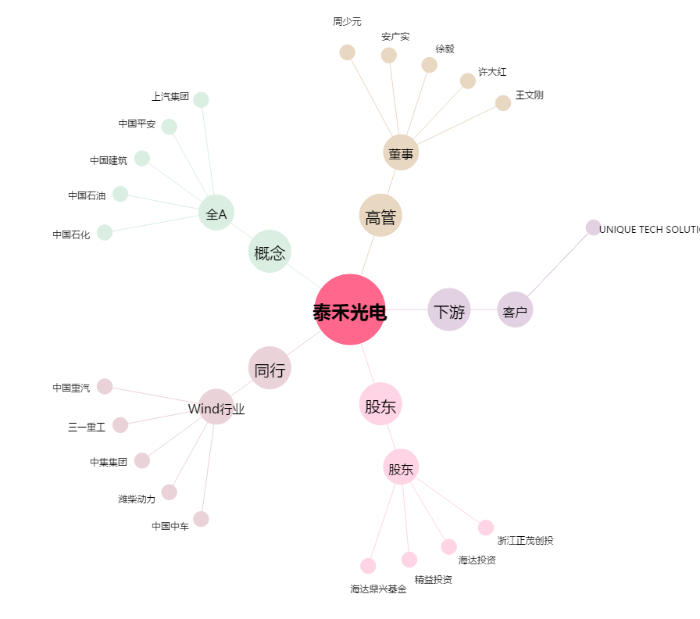
泰禾光电[603656.SH] - 关系概览图

